关系图
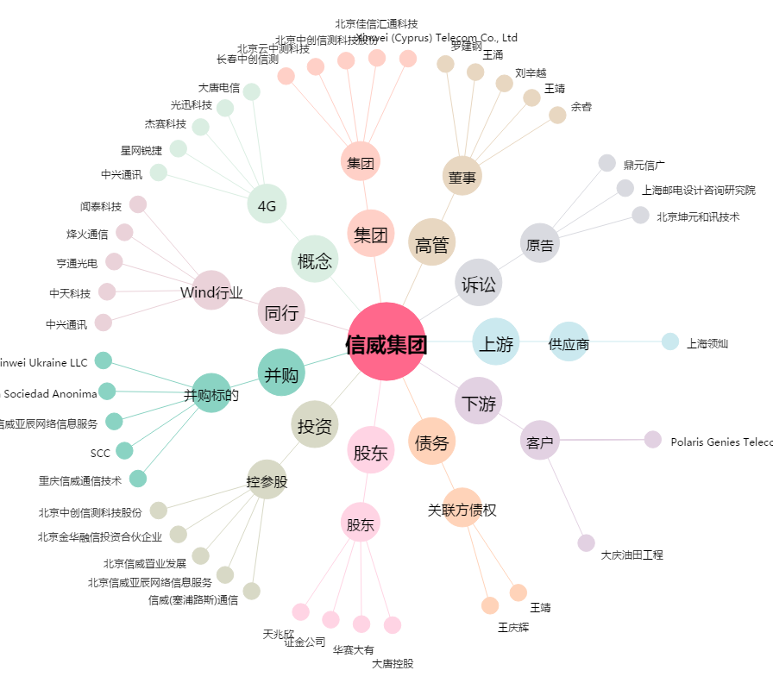
信威集团[600485.SH] - 关系概览图

